2022_09_data
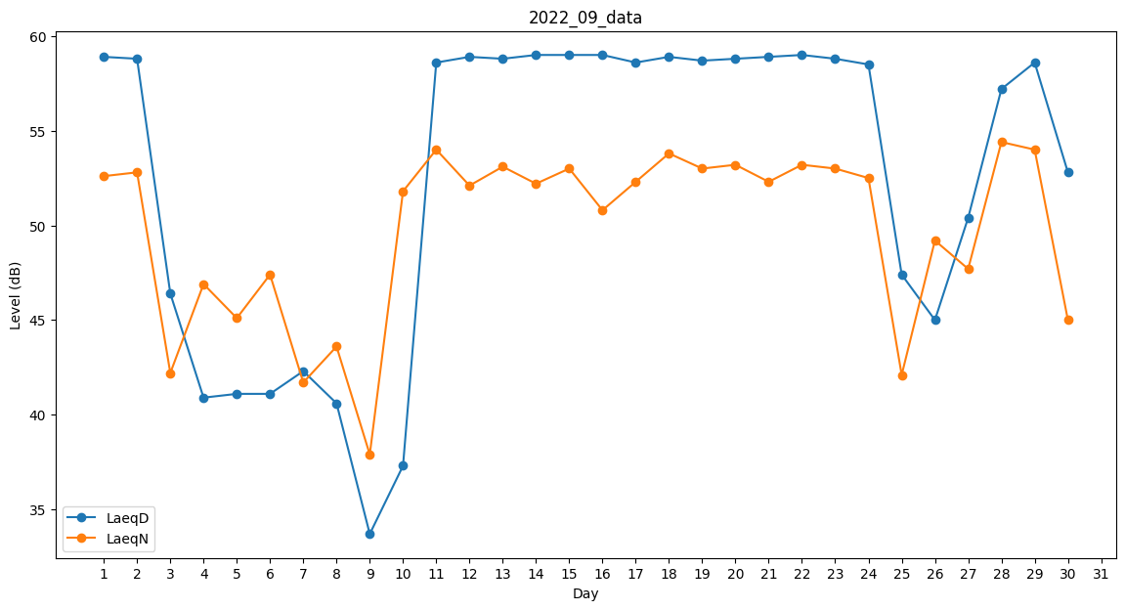
Day | LaeqD | LaeqN
1 | 58.9 | 52.6
2 | 58.8 | 52.8
3 | 46.4 | 42.2
4 | 40.9 | 46.9
5 | 41.1 | 45.1
6 | 41.1 | 47.4
7 | 42.3 | 41.7
8 | 40.6 | 43.6
9 | 33.7 | 37.9
10 | 37.3 | 51.8
11 | 58.6 | 54
12 | 58.9 | 52.1
13 | 58.8 | 53.1
14 | 59 | 52.2
15 | 59 | 53
16 | 59 | 50.8
17 | 58.6 | 52.3
18 | 58.9 | 53.8
19 | 58.7 | 53
20 | 58.8 | 53.2
21 | 58.9 | 52.3
22 | 59 | 53.2
23 | 58.8 | 53
24 | 58.5 | 52.5
25 | 47.4 | 42.1
26 | 45 | 49.2
27 | 50.4 | 47.7
28 | 57.2 | 54.4
29 | 58.6 | 54
30 | 52.8 | 45

